2023_02_data
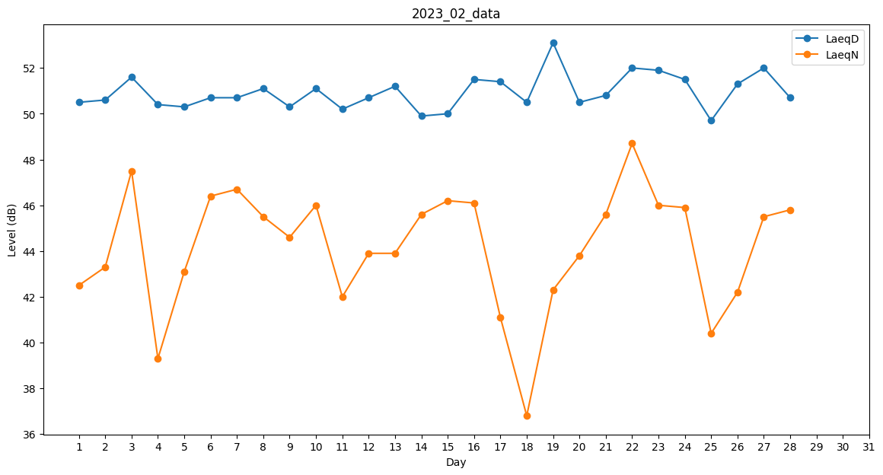
Day | LaeqD | LaeqN
1 | 50.5 | 42.5
2 | 50.6 | 43.3
3 | 51.6 | 47.5
4 | 50.4 | 39.3
5 | 50.3 | 43.1
6 | 50.7 | 46.4
7 | 50.7 | 46.7
8 | 51.1 | 45.5
9 | 50.3 | 44.6
10 | 51.1 | 46
11 | 50.2 | 42
12 | 50.7 | 43.9
13 | 51.2 | 43.9
14 | 49.9 | 45.6
15 | 50 | 46.2
16 | 51.5 | 46.1
17 | 51.4 | 41.1
18 | 50.5 | 36.8
19 | 53.1 | 42.3
20 | 50.5 | 43.8
21 | 50.8 | 45.6
22 | 52 | 48.7
23 | 51.9 | 46
24 | 51.5 | 45.9
25 | 49.7 | 40.4
26 | 51.3 | 42.2
27 | 52 | 45.5
28 | 50.7 | 45.8

